KOSTENLOSE EXCEL-VORLAGE
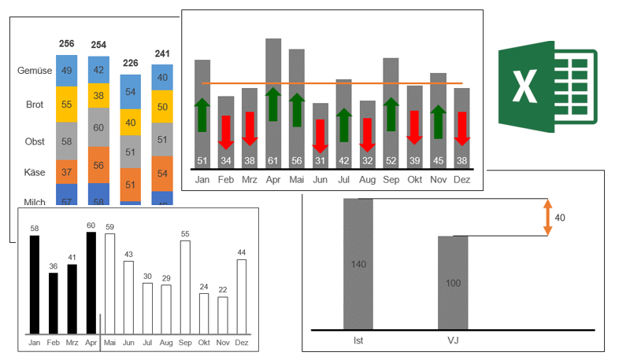
Noch mehr KOSTENLOSE Excel-Vorlagen im Video-Kurs

zum Kurs

